Sheet1
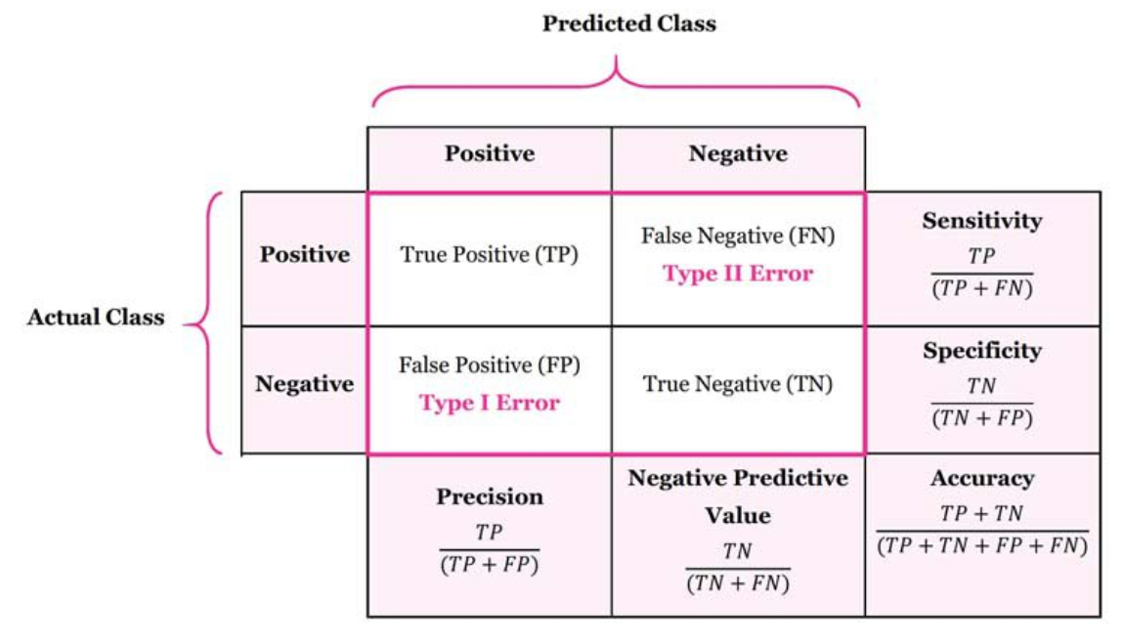
 |  | Feature 1 | Feature 2 | Feature 3 | actual label (target) | predicted
 |  | 키 | 몸무게 | 50m 기록 | 육상선수 여부 | 예측값
Data 1 | 김성연 | 191 | 95 | 7.60 | 0 | 1
Data 2 | 김정인 | 188 | 90 | 6.90 | 1 | 1
Data 3 | 김지현 | 175 | 60 | 6.80 | 1 | 1
Data 4 | 김태균 | 180 | 100 | 8.00 | 0 | 1
Data 5 | 김혜지 | 176 | 55 | 6.50 | 1 | 1
Data 6 | 문경렬 | 210 | 110 | 10.10 | 0 | 0
Data 7 | 박진우 | 200 | 120 | 11.00 | 0 | 0
Data 8 | 윤준영 | 240 | 130 | 12.00 | 0 | 0
Data 9 | 이원재 | 182 | 77 | 7.00 | 1 | 1
Data 10 | 이호진 | 179 | 88 | 8.50 | 0 | 0
Data 11 | 정민소 | 200 | 113 | 9.00 | 0 | 0
Data 12 | 조혜윤 | 178 | 68 | 6.60 | 1 | 1
Data 13 | 최동현 | 177 | 81 | 7.40 | 0 | 1
 |  |  |  |  |  |  |  | Predicted
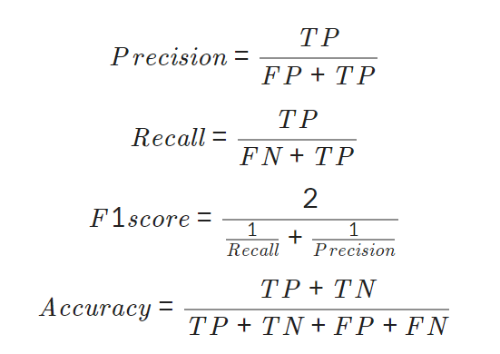
 |  |  |  |  |  |  |  | Positive | Negative
 |  |  |  |  |  | Actural | Positive | 5 | 0
 |  |  |  |  |  |  | Negative | 3 | 5

 |  |  |  |  |  |  | Precision | 0.625
 |  |  |  |  |  |  | Recall | 1 |  | TRUE | 육상선수 | 1
 |  |  |  |  |  |  | F1 Score | 0.76923076923 |  | FALSE | 일반인 | 0
 |  |  |  |  |  |  | Accuracy | 0.77

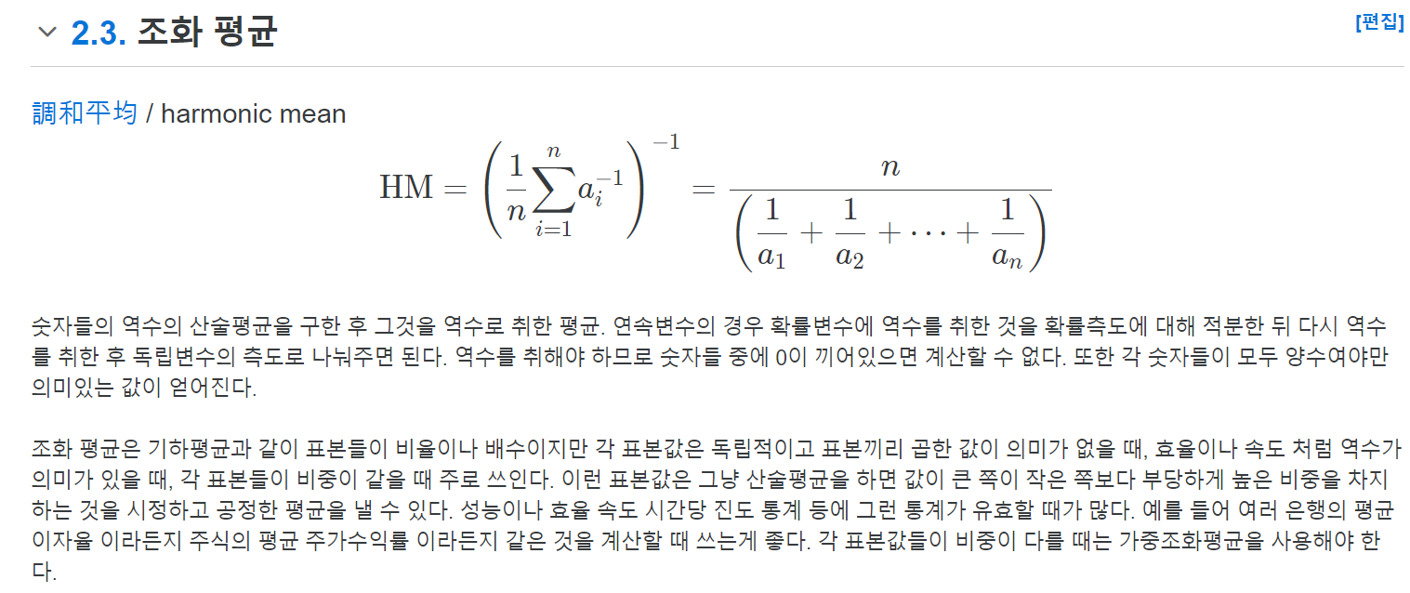
 |  |  |  |  |  |  |  |  | F1 Score 설명

 |  |  |  |  |  |  |  |  | 조화평균은 각각 데이터의 개수의 역수를 산술평균 한 후, 다시 역수를 취함.
 |  |  |  |  |  |  |  |  | 조화평균은 각 표본 데이터들의 비중을 같게 만든 평균임
 |  |  |  |  |  |  |  |  | 발생할 확률이 적지만 정확하게 판별해야하는 경우에 사용
 |  |  |  |  |  |  |  |  | 즉, 데이터의 불균형이 있을 때 사용함.

